Estadísticas
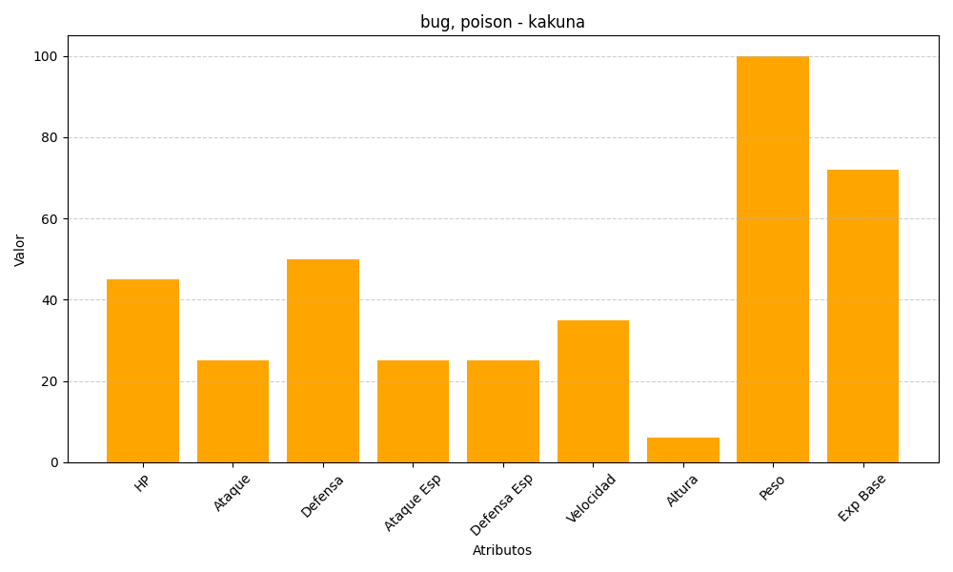
ID | Nombre | Tipo | HP | Ataque | Defensa | Ataque Especial | Defensa Especial | Velocidad | Altura | Peso | Experiencia Base
14 | kakuna | bug, poison | 45 | 25 | 50 | 25 | 25 | 35 | 6 | 100 | 72

